改版履歴
VK-P-XXXXXX
文書番号
3版
2/3
 |  |  | 1

版 | 日付 | 内容 | 氏名
1 版 | 2020-07-20 | 新規作成 | 小嶋
 | 2020-07-21 | DR指摘を修正 | 小嶋
 | 2020-09-01 | 詳細設計【No066】作成 | 小嶋
2 版 | 2020-12-11 | 別紙【RunTime一覧】 アドレスおよび項目の見直し | 小嶋
3 版 | 2021-02-03 | 詳細設計【No066】 詳細を作成 | 小嶋

概要
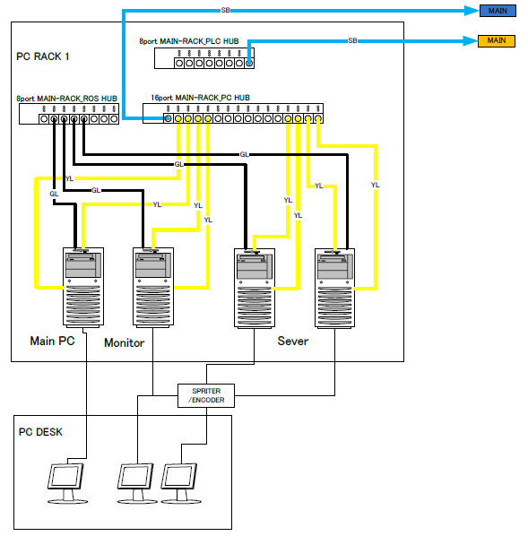
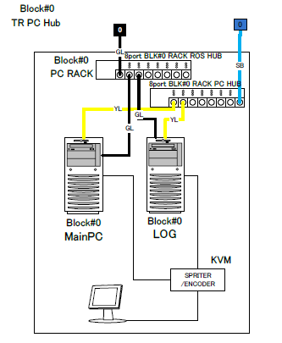
 |  | 文書番号 | VK-P-XXXXXX | 1 版 | 3/3

１．概要

モニタログソフトとは？
・ | 各チャンバーのレシピ編集
・ | サーバPCにレシピデータの保存
・ | 運転モードの切替操作
・ | ホストへの報告

２．動作環境

ハード
・ | Windows10（64bit）
・ | メモリ32G
・ | Cドライブ：SSD
・ | Dドライブ：SSD
・ | MELSECボード（1ボード）
・ | LANボード（2ボード）
・ | AVAL DATA APX-741ボード

ソフト
・ | Microsoft .NET Framework4.5
・ | MELSEC
・ | apx741
・ | ESET Endpoint Protection

３．構成

 | モニタログソフトは装置全体で1台の【管理モニタPC】と各BLKに１台づつ存在する【ブロックログPC】で構成される。
 | Monitor PCとLog PCの役割は以下のようになっている。

管理モニタPC
・ | 各チャンバーの状態表示
・ | 各チャンバのサブウィンドウ表示
・ | Trendモニタ表示

管理ログPC
・ | 該当BLOCK内の各チャンバの状態表示
・ | 該当BLOCK内の各チャンバのログ収取
・ | 該当BLOCK内の各チャンバのサブウィンドウ表示

４．ネットワーク接続

 | Monitor PCおよびLog PCはCC-LinkIE、AVAL DATA通信およびLANにて各PLC、各PCおよびサーバPC、客先PCと接続している。

CC-LinkIE、AVAL
・ | BLK内ループ（CC-LinkIE）は各BLK内のPLCとBLK内のPC（ブロックログPCおよびブロック制御PC）を接続している。
 | 本ループを利用してブロックログPCは各チャンバの状態表示およびログ収集を行っている。
・ | PC間ループ（AVAL DATA通信）では、全PC（管理モニタ、メインおよびBLKモニタ、メイン）を接続している。
 | 本ループを利用して管理モニタPCは各BLKのPLCのレジスタ情報を取得する。（各BLKモニタと各BLKメインが本ループにPLCレジスタ情報を転送している）
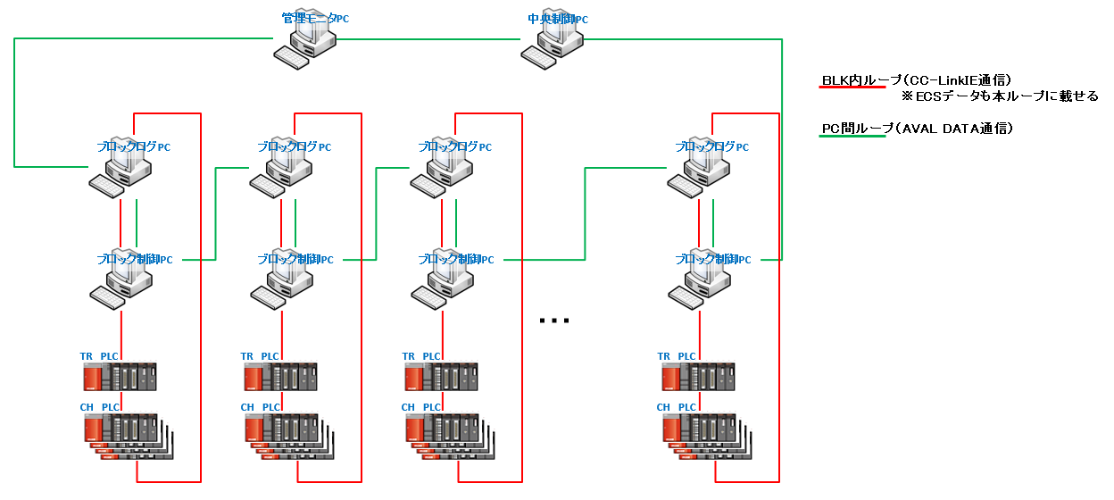

EtherNET（LAN）
 | LAN接続では、客先PCからのリモートアクセスで操作できるようROSハブとPC間およびサーバPCと接続するためのPC間ハブ
 | の2つの接続を行っている。

概要【モニタログソフト画面】
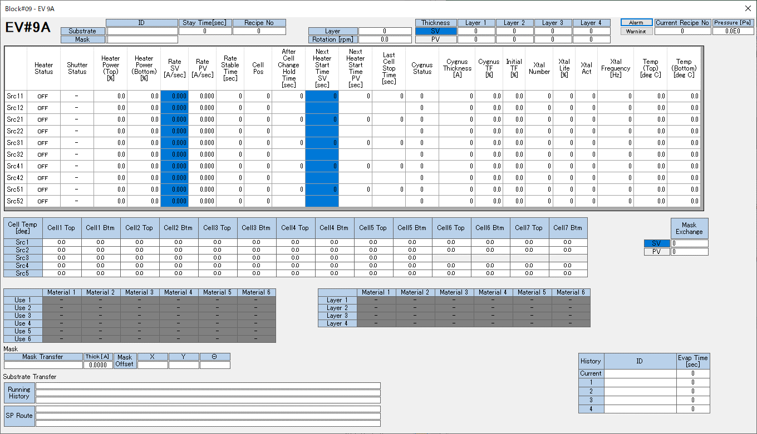
 |  | 文書番号 | VK-P-XXXXXX | 1 版 | 3/3

1．概要

 | B11のモニタログソフトをベースにB12の設計を行う。
 | 以下にベースソフトのB11の画面を記載する。

モニタログソフト画面
 | 管理モニタPCでは装置全体の状態を表示する
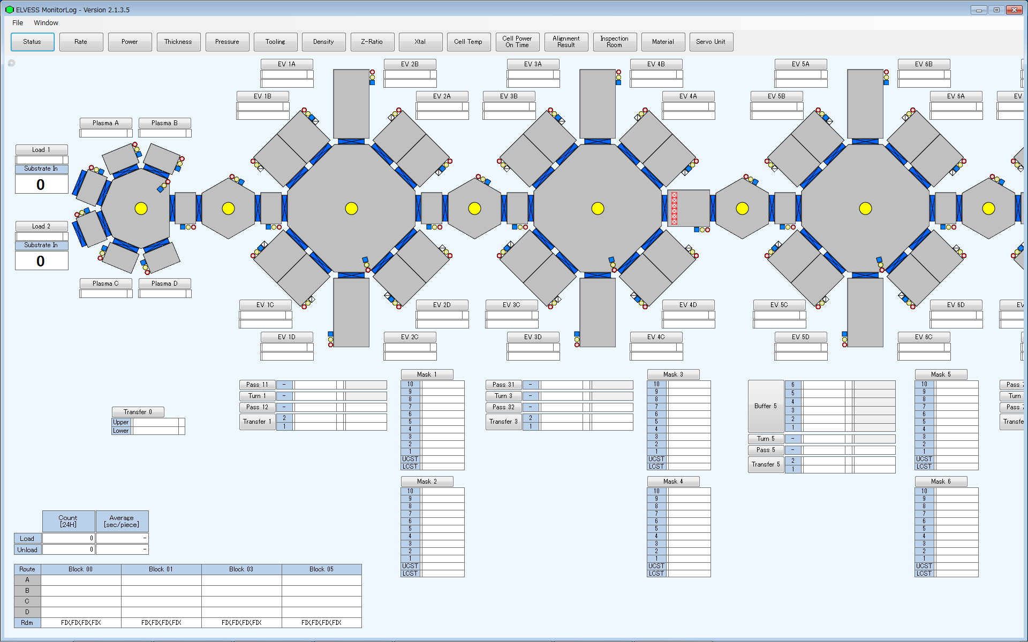
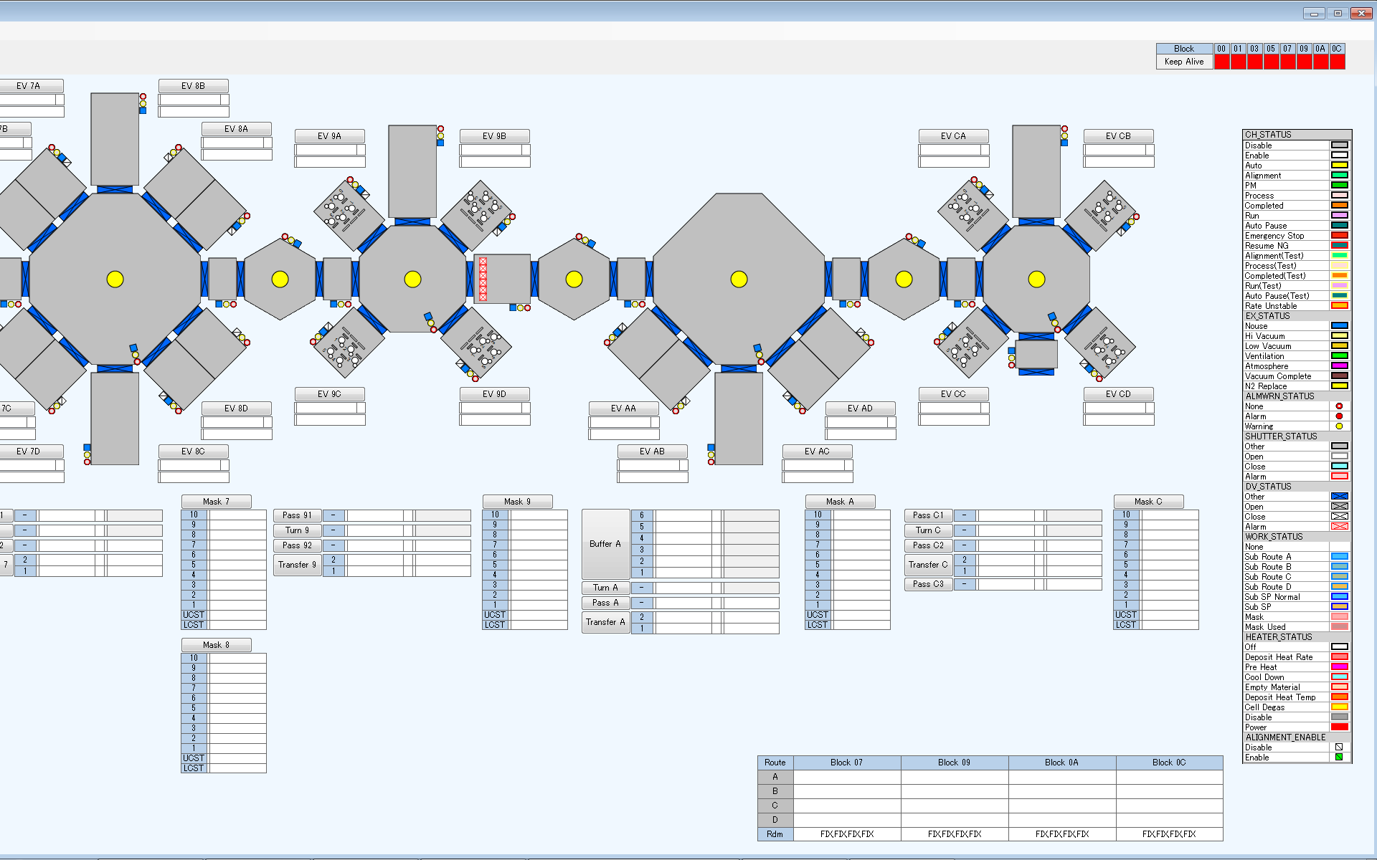

 | ブロックログPCでは該当ブロックのみ状態を表示する
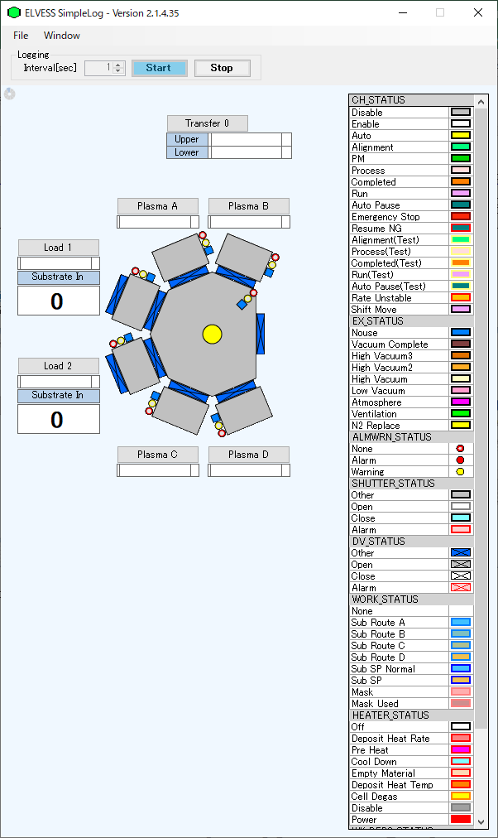

サブウィンドウ画面
 | Loadチャンバ

 | Bufferチャンバ
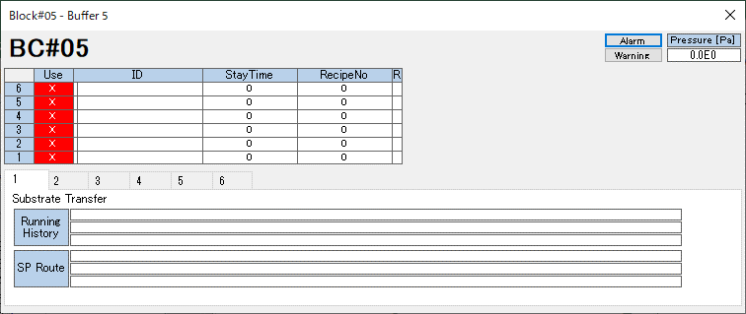

 | Turnチャンバ

 | Passチャンバ

 | Transferチャンバ

 | Maskチャンバ
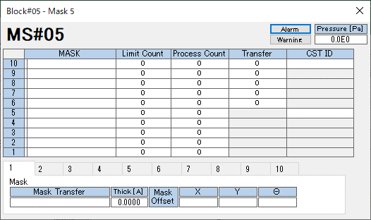

 | Plasmaチャンバ
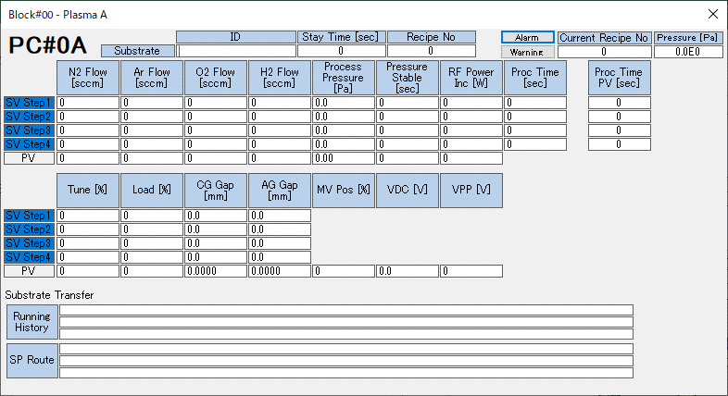

 | 有機チャンバ
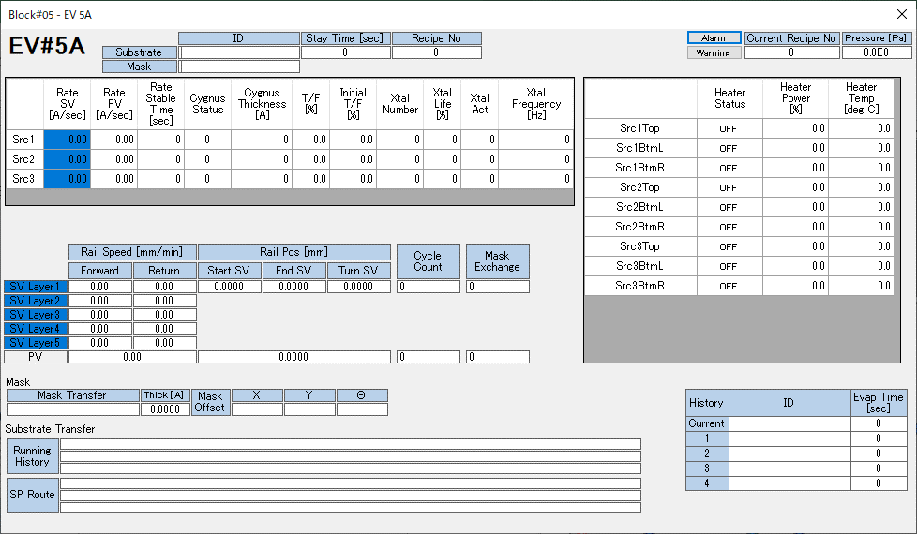

 | 金属チャンバ

詳細設計【装置構成】
 |  | 文書番号 | VK-P-XXXXXX | 1 版 | 3/3 | 設計項目

２．装置構成の変更

B12装置構成

 | B12の装置構成はBlock#0～Block#Cまでの8ブロック構成となっている。
 | 各ブロックのChamber構成については以下を参照。

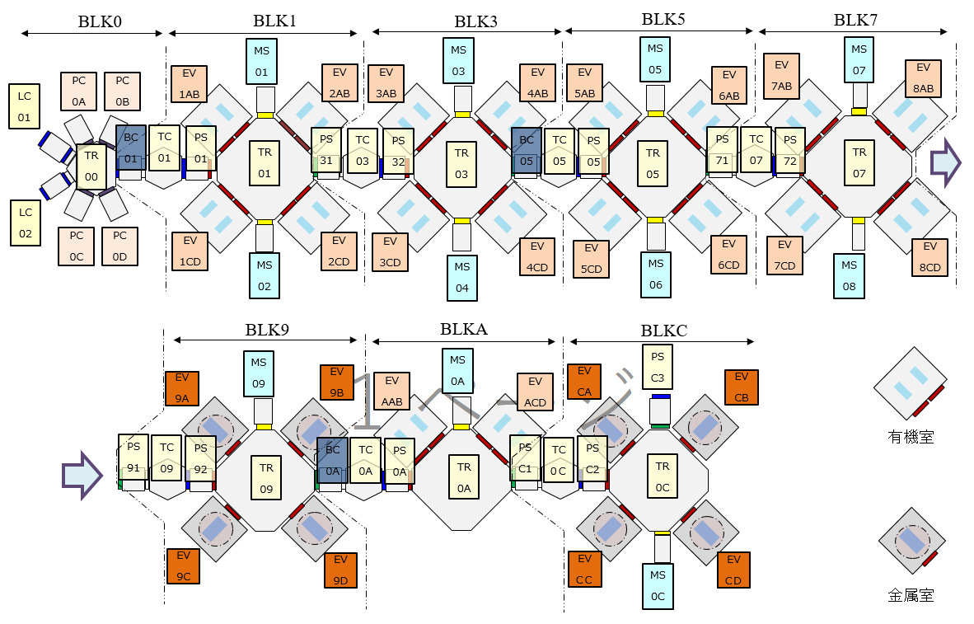

 | 上記、装置構成にあわせてモニタログソフトの画面設計を行う

詳細設計【No059】
 |  |  |  | 文書番号 | VK-P-XXXXXX | 1 版 | 3/3 | 設計項目

２．Alignment Enable状態表示

概要
 | 各処理室のALIGNMENTのEnable/Disableの状態表示を行う
 | （B11にも同様の機能あり）

対応内容
 | 有機・金属の各CH表示に状態表示の部品を追加する
 | また、画面右側に表示しているカラーサンプル表示に「ALIGNMENT_ENABLE」を追加する

 | ALIGNMENTの状態は以下とする
 | ・Status = 0 | Disable状態
 | ・Status = 1 | Enable状態

Enable状態
Disable状態

設定ファイル
 | ■有機CH
 | ・EV.txt
 | 以下の項目のアドレスをB12に合わせて変更する（AホルダーとBホルダーあるので注意すること）
 | -A_ALIGNMENT_ENABLE |  | Aホルダー側のALIGNMENTステータス
 | -B_ALIGNMENT_ENABLE |  | Bホルダー側のALIGNMENTステータス

 | ・EVA_mapping.ini
 | ・EVB_mapping.ini
 | 以下の項目で使用するPCIO名称をB12に合わせて変更する（B11から名称を変更しなければ変更する必要なし）
 | -AlignmentStatus |  | ALIGNMENTステータスで使用するPCIO名称

 | ■金属CH
 | ・MT.txt
 | 以下の項目のアドレスをB12に合わせて変更する
 | -ALIGNMENT_ENABLE |  | ALIGNMENTステータス

 | ・EVM_mapping.ini
 | 以下の項目で使用するPCIO名称をB12に合わせて変更する（B11から名称を変更しなければ変更する必要なし）
 | -AlignmentStatus |  | ALIGNMENTステータスで使用するPCIO名称

 | ■カラーサンプル表示
 | ・ColorExample.txt
 | 本ファイルに「ALIGNMENT_ENABLE」を追加する
 | ・StateList.txt
 | 本ファイルに「ALIGNMENT_ENABLE」で使用するステータスおよびカラーを設定する

関連PCIO
 | ■有機CH
 | ・Aホルダー

 | ・Bホルダー

 | ■金属CH

対象BLK
 | BLK#1,3,5,7,9A,C

詳細設計【No060】
 |  | 文書番号 | VK-P-XXXXXX | 1 版 | 3/3 | 設計項目

２．STAUS表示にRATE UNSTABLEを追加

概要
 | 既存で表示している画面上のCH STATUS表示色にRATE UNSTABLE状態を追加する
 | （B11にも同様の機能あり）

対応内容
 | 有機・金属の各CHで表示しているCH STATUSの状態を追加する
 | また、画面右側に表示しているカラーサンプル表示の「CH STATUS」に「RATE UNSTABLE」を追加する
 | ※CH STAUS = 20のときRATE UNSTATBLEとなる

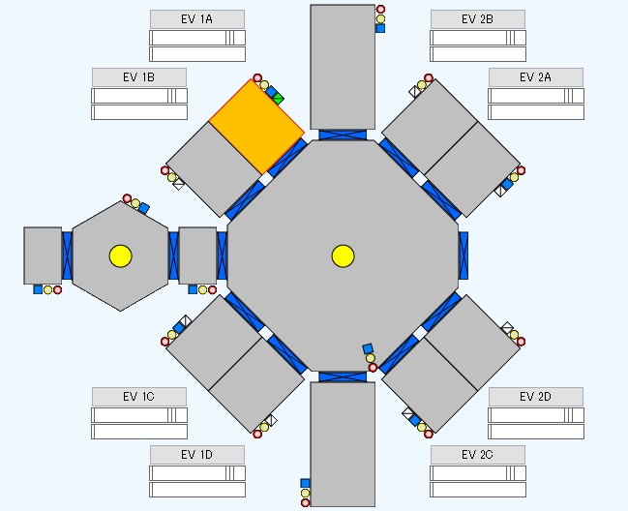
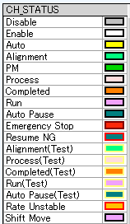

設定ファイル
 | ■有機・金属の設定ファイル
 | 既存でCH STATUSを取り込んでいるため変更なし

 | ■カラーサンプル表示
 | ・StateList.txt
 | 本ファイルに「CH STATUS」に追加する「RATE UNSTATBLE」の設定を追加する

関連PCIO
 | ■有機CH
 | ・Aホルダー

 | ・Bホルダー

 | ■金属CH

対象BLK
 | BLK#1,3,5,7,9A,C

詳細設計【No061】
 |  |  | 文書番号 | VK-P-XXXXXX | 1 版 | 3/3 | 設計項目

２．基板状態の色表示対応

概要
 | 基板のDEPO完了・ALIGNMENT完了の状態表示を行う
 | （B11にも同様の機能あり）

対応内容
 | 各有機・金属室上に表示している基板ID欄の横にDEPOおよびALIGNMENTの完了/未完了のステータス表示枠を追加する
 | また、画面右側に表示しているカラーサンプル表示に「WK_DEPO_STATUS」と「WK_ALGN_STATUS」を追加する

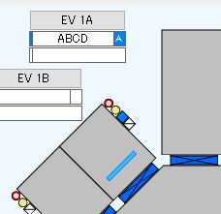
Work Depo Status:
Complete : マゼンタ（仮）
Not Complete : 白
Work Align Status:
Complete : 緑（仮）
Not Complete : 白

設定ファイル
 | ■有機・金属CH
 | ・EV.txt
 | ・MT.txt
 | 以下の項目のアドレスをB12に合わせて変更する（AホルダーとBホルダーあるので注意すること）
 | -WK_DEPO_STATUS | DEPO完了/未完了
 | -WK_ALGN_STATUS | ALIGNMENT完了/未完了

 | ・EVA_mapping.ini
 | ・EVB_mapping.ini
 | ・EVM_mapping.ini
 | 以下の項目で使用するPCIO名称をB12に合わせて変更する（B11から名称を変更しなければ変更する必要なし）
 | -SubsDepo | DEPO完了/未完了で使用するPCIO名称
 | -SubsAlign | ALIGNMENT完了/未完了で使用するPCIO名称

関連PCIO
 | ■有機CH
 | ・Aホルダー

 | ・Bホルダー

 | ■金属CH

対象BLK
 | BLK#1,3,5,7,9A,C

詳細設計【No062】
 |  |  |  | 文書番号 | VK-P-XXXXXX | 1 版 | 3/3 | 設計項目

２．真空圧力値色区分対応

概要
 | 既存の圧力ステータスに3段階に分け、Low Vacuumを加えた合計4段階で圧力状態を表示する
 | （B11にも同様の機能あり）

対応内容
 | 各Unitに表示している既存の圧力ステータスの横に新規アイテム（VAC_STATUS）を追加する
 | また、画面右側に表示しているカラーサンプル表示に「VAC_STATUS」を追加する
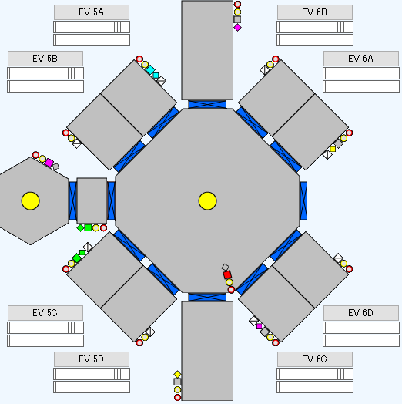
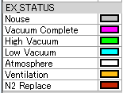
既存
新規追加

設定ファイル
 | ■各Unit設定
 | ・TR.txt
 | ・PC.txt
 | ・EV.txt
 | ・MT.txt
 | 各設定ファイルに以下の項目のアドレスの名称を追加設定する
 | -VAC_STATUS | アドレスはEX_STATUSと同じアドレスで名称のみ登録

 | ・BC_mapping.ini
 | ・LC_mapping.ini
 | ・MS_EVEN_mapping.ini
 | ・MS_ODD_mapping.ini
 | ・PC_mapping.ini
 | ・PS_ALIGN2_mapping.ini
 | ・PS_ALIGN_mapping.ini
 | ・TC_mapping.ini
 | ・TR_mapping.ini
 | ・EVA_mapping.ini
 | ・EVB_mapping.ini
 | ・EVM_mapping.ini
 | 以下の項目で使用するPCIO名称を設定する
 | -SignTowerVacuumStatus |  | VAC_STATUSで使用するPCIO名称

 | ■カラーサンプル表示
 | ・ColorExample.txt
 | 本ファイルに「VAC_STATUS」を追加する
 | ・StateList.txt
 | 本ファイルに「VAC_STATUS」で使用するステータスおよびカラーを設定する

関連PCIO
 | ■TR関連（TR,TC,LC,MS,BC,PS）

 | ■Plasma、金属

 | ■有機
 | ・Aホルダー

 | ・Bホルダー

対象BLK
 | BLK#0,1,3,5,7,9A,C

詳細設計【No063】
 |  | 文書番号 | VK-P-XXXXXX | 1 版 | 3/3 | 設計項目

２．基板搬出間隔時間の表示

概要
 | 各BLOCKから基板が搬出される間隔（秒）を画面上に追加する
 | （B11にも同様の機能あり）

対応内容
 | 画面上の左下にTactTime表示するエリアを追加する（B11から変更なし）

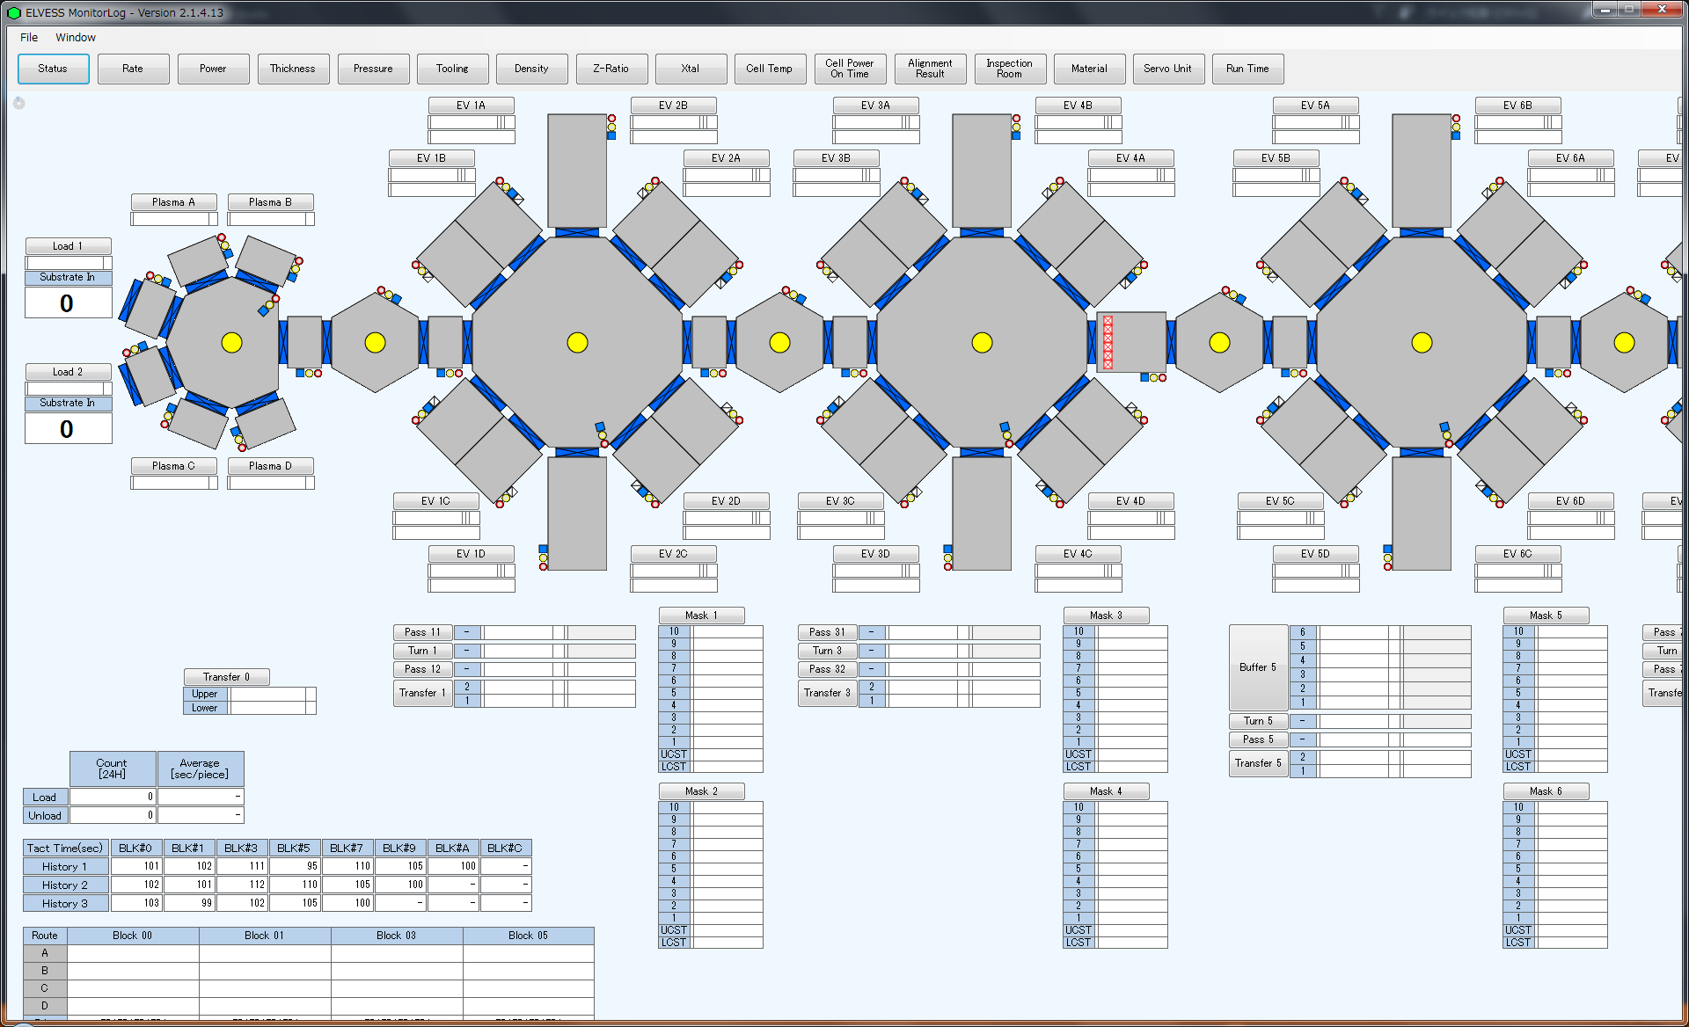

設定ファイル
 | とくになし

関連PCIO
 | とくになし

対象BLK
 | BLK#0,1,3,5,7,9,A,C

詳細設計【No064】
 |  |  | 文書番号 | VK-P-XXXXXX | 1 版 | 3/3 | 設計項目

２．Unload基板カウント表示

概要
 | PSC3から下流装置に基板が搬出された枚数を表示する機能
 | （B7およびB11にも同様の機能あり）

対応内容
 | BLK#CのPSC3のモニタ表示の下に下流装置に搬出した基板枚数を表示する（B11から変更なし）
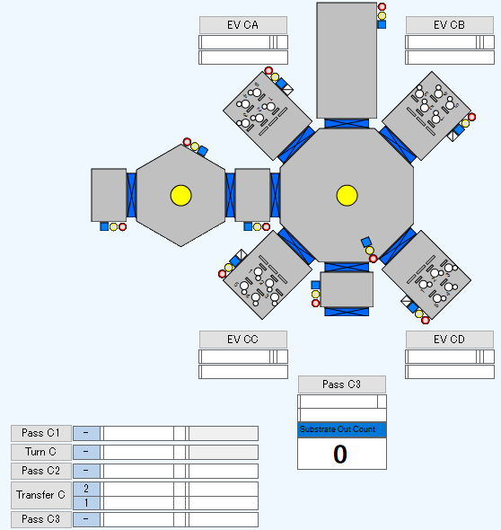

設定ファイル
 | ■
 | ・TR.txt
 | 以下の項目のアドレスをB12に合わせて変更する
 | -PSn+2_OUTPUT_COUNT | 基板搬出カウント

 | ・PS_ALIGN2_mapping.ini
 | 以下の項目で使用するPCIO名称をB12に合わせて変更する（B11から名称を変更しなければ変更する必要なし）
 | -SubOutCount | 基板搬出カウントで使用するPCIO名称

関連PCIO
 | ■TR

対象BLK
 | BLK#C

詳細設計【No066】
 |  | 文書番号 | VK-P-XXXXXX | 1 版 | 3/3 | 設計項目

２．材料使用管理

概要
 | 材料の残量を把握するため、材料の使用量管理機能を追加する
 | （B11にも同様の機能あり）

対応内容
 | Trend画面に「Material」を追加する
 | Material画面では各CHの各SRCのCELL毎に材料使用量を計算し表示する

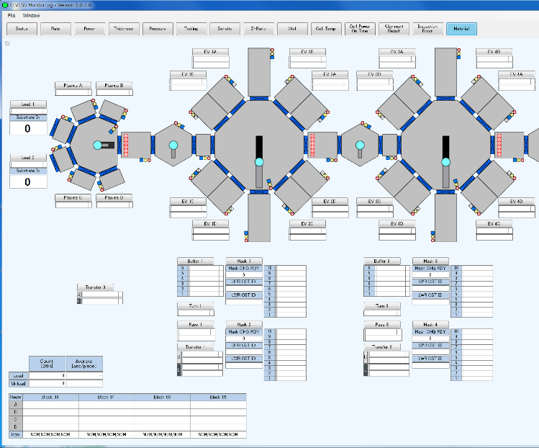

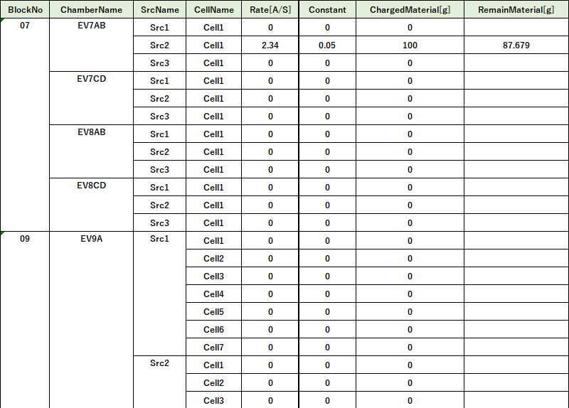

TargetRate設定値（Å/s）
変換定数
材料投入量（g）
※ユーザ入力
材料残り量
※ユーザ入力

 | ■使用量算出
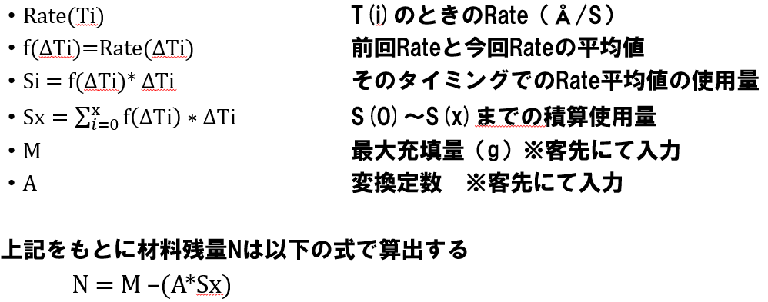

設定ファイル
 | ■各Unit設定
 | ・EV.txt
 | ・MT.txt
 | Trend画面のMaterialで使用する各SRCの各CELLで使用するRATEアドレスをB12に合わせて変更する

 | ■Trend画面設定
 | ・TrendMaterial_mapping.ini
 | 有機・金属の各SRCの各CELLでPCIO名称を設定する

関連PCIO
 | ■有機

 | ■金属

対象BLK
 | BLK#1,3,5,7,9A,C

詳細設計【No067】
 |  |  |  | 文書番号 | VK-P-XXXXXX | 1 版 | 3/3 | 設計項目

２．検査室Workブリンク表示機能

概要
 | LO/SE/OMの各検査室に入る基板を画面上で確認できる機能
 | （B7およびB11にも同様の機能あり）

対応内容
 | Inspection Roomボタンを押下することで、検査室Work設定画面が表示される
 | 各検査室（LO・SE・OM）毎にCheckボタンがあり、Checkすることで該当の基板がブリンク表示する

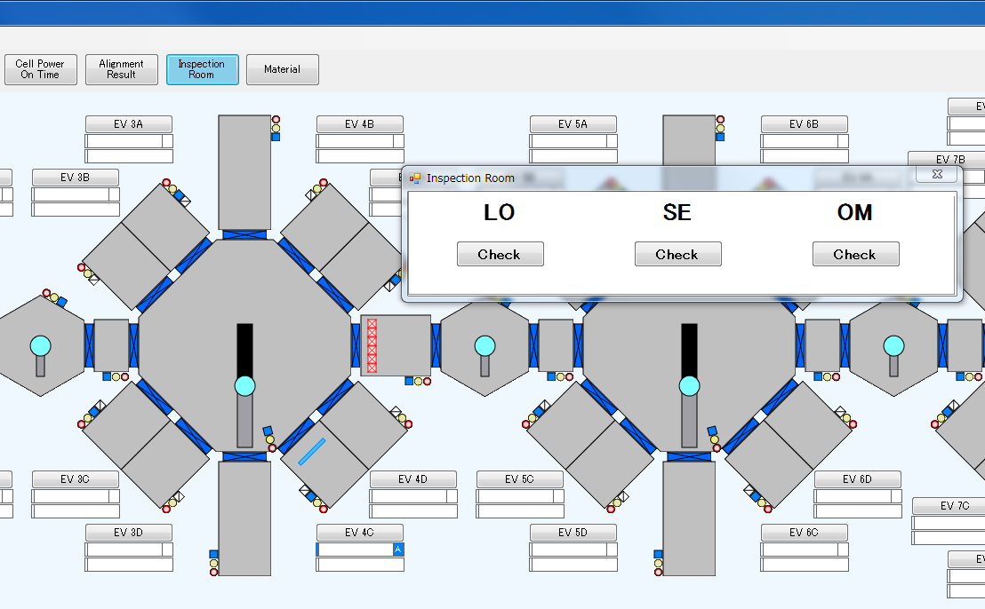
ブリンクする

設定ファイル
 | ■各Unit設定
 | ・TR.txt
 | ・PC.txt
 | ・EV.txt
 | ・MT.txt
 | 以下の項目のアドレスをB12に合わせて変更する
 | -GLASS_INSP_FLG | Inspectionフラグ（※CIM仕様書のGLASS DATAを参照）

 | ・BC_mapping.ini
 | ・LC_mapping.ini
 | ・MS_EVEN_mapping.ini
 | ・MS_ODD_mapping.ini
 | ・PC_mapping.ini
 | ・PS_ALIGN2_mapping.ini
 | ・PS_ALIGN_mapping.ini
 | ・TC_mapping.ini
 | ・TR_mapping.ini
 | ・EVA_mapping.ini
 | ・EVB_mapping.ini
 | ・EVM_mapping.ini
 | 以下の項目で使用するPCIO名称をB12に合わせて変更する（B11から名称を変更しなければ変更する必要なし）
 | -SubstrateWorkInspFlag |  | 各UnitのInspctionフラグで使用するPCIO名称

関連PCIO
 | 各PCIO（TR,PLASMA,EV,METAL）のGLASS DATA箇所。
 | ※GLASS DATAの詳細はCIM仕様書を参照

対象BLK
 | BLK#0,1,3,5,7,9A,C

詳細設計【No068】
 |  | 文書番号 | VK-P-XXXXXX | 1 版 | 3/3 | 設計項目

２．RUN TIME設定

概要
 | モニタソフトのTrendFormにRUN TIMEの一覧表示を追加する
 | （B11にも同様の機能あり）

対応内容
 | ・既存のRUNTIMEに駆動部系の項目を追加する
 | ・MONITOR PCにもタッチパネルと同じ項目を表示させる
 | ・動作時間/回数はタッチパネルで設定を行い設定値以上に達したら警告を発報する
 | ただし、個別の警告を用意するには空き領域がない為共通警告とする
 | ・現在の動作時間/回数のリセットはタッチパネルにて行う
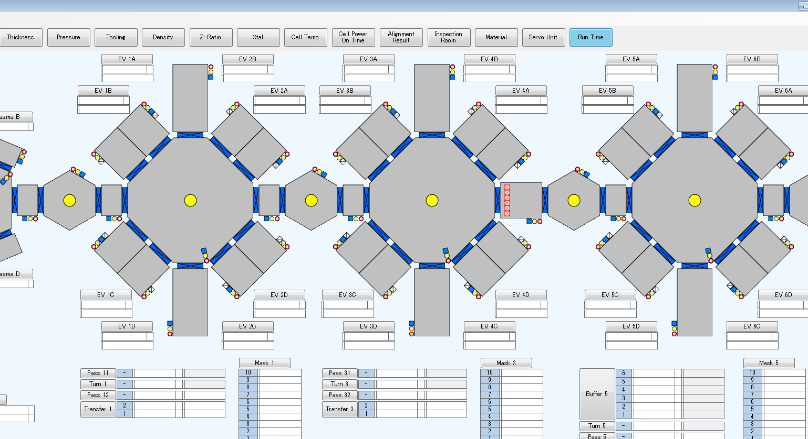
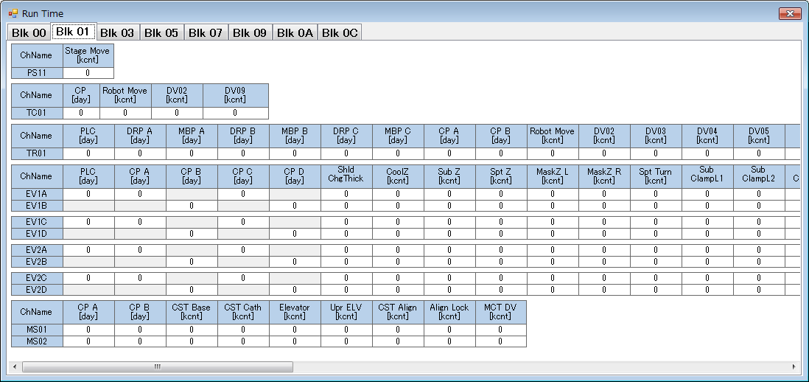

関連クラス
 | MultiTableTrendForm
 | 上記クラスをB12のRUN TIME表示対象のアイテムに合わせて修正する

設定ファイル
 | ■各Unit設定
 | ・TR.txt
 | ・PC.txt
 | ・EV.txt
 | ・MT.txt
 | RUN TIME表示対象のPCIOを設定する（別紙参照）

 | ・TrendRunTime_mapping.ini
 | RUN TIME表示画面で使用するPCIO名称を設定する

関連PCIO
 | シート：別紙【RunTime一覧】参照

対象BLK
 | BLK#0,1,3,5,7,9A,C

詳細設計【No069】
 |  | 文書番号 | VK-P-XXXXXX | 1 版 | 3/3 | 設計項目

２．サーボモータ負荷表示対応

概要
 | 画面上に各CHAMBERのサーボモータの負荷状態が一覧できるTrand画面を追加する

対応内容
 | ・各サーボモータ負荷を表示するためのサブモニタ画面を追加する
 | ・当該サブモニタ画面を表示するためのモニタ表示ボタンを追加する
 | ※トルクはピーク負荷率を表示する
 | ・軸名称は正式名称に統一する
 | ・トルクのMAX値も表示させる(MAX値とは管理PCが起動中に取得した中での最大値)
 | ・MAX値はリセットSWを押したときに初期化する。（SWを追加）
 | ・HOLDER以外の軸も表示する(MAIN/SRC SHT,RAIL,SHIFT)
 | ・RBTのトルクも表示する(軸全て）

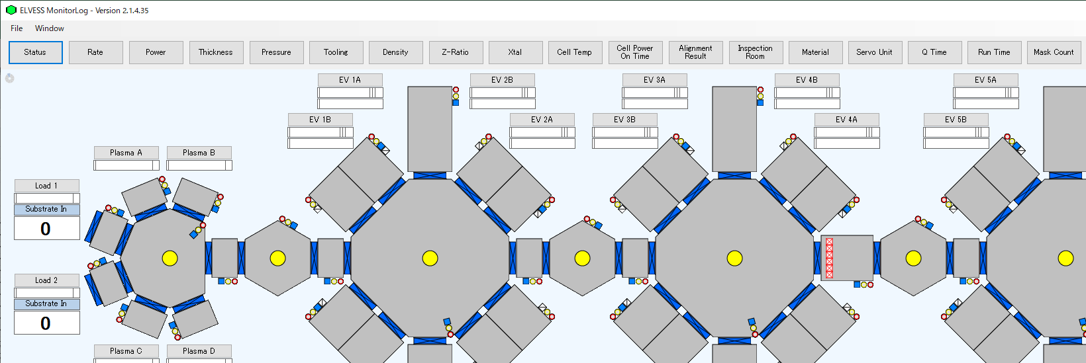
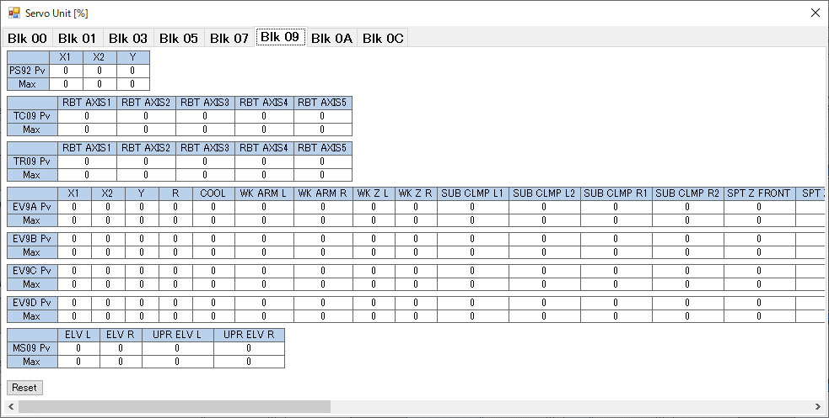

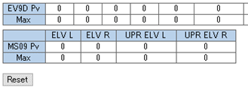
PLCから取得したピークトルク値とPC内部で保持ている最大値（Max）を表示する
Resetボタン押下することで最大値をクリアする

関連クラス
 | ServoManager
 | BOEServoTrendForm
 | 上記クラスをB12のサーボモータ負荷表示対象のアイテムに合わせて修正する

設定ファイル
 | ■各Unit設定
 | ・TR.txt
 | ・PC.txt
 | ・EV.txt
 | ・MT.txt
 | サーボモータ負荷表示対象のPCIOを設定する（別紙参照）

 | ・TrendServo_mapping.ini
 | サーボモータ負荷表示画面で使用するPCIO名称を設定する

関連PCIO
 | シート：別紙【ServoUnit一覧】参照

対象BLK
 | BLK#0,1,3,5,7,9A,C

詳細設計【No071】
 |  |  |  |  | 文書番号 | VK-P-XXXXXX | 1 版 | 3/3 | 設計項目

２．Evp TimeのHistory表示機能

概要
 | 有機および金属で処理した、過去4回のIDおよび処理時間の履歴を表示する機能
 | （B7,B11にも同様の機能あり）

対応内容
 | 有機・金属の各CHサブフォーム画面内に履歴表示を行う
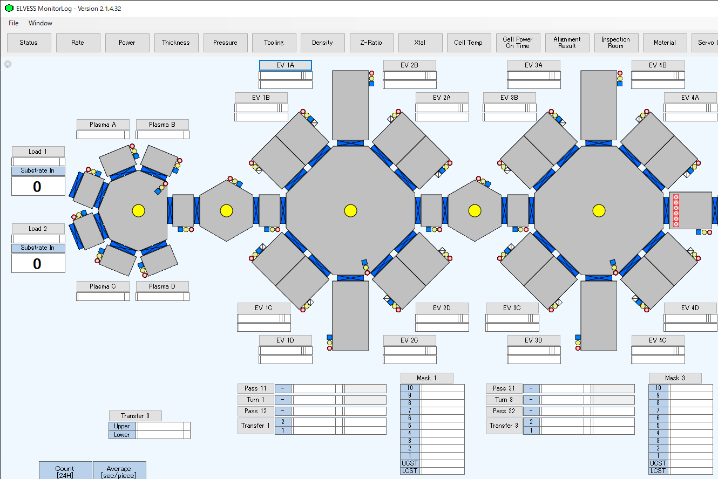
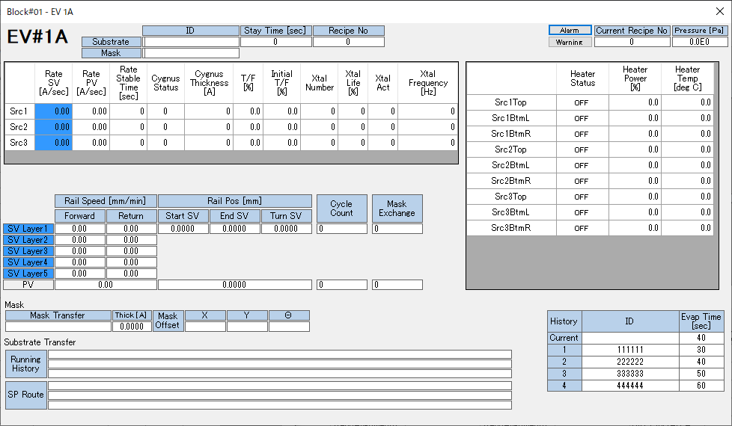

設定ファイル
 | ■有機CH
 | ・EV.txt
 | 以下の項目のアドレスをB12に合わせて変更する（AホルダーとBホルダーあるので注意すること）
 | -A_PROCESS_EXECUTING_TIME |  | 現在のプロセスタイム
 | -A_PROCESS_EXECUTING_TIME_OLD1 |  | 履歴１のプロセスタイム
 | -A_PROCESS_EXECUTING_TIME_OLD2 |  | 履歴2のプロセスタイム
 | -A_PROCESS_EXECUTING_TIME_OLD3 |  | 履歴3のプロセスタイム
 | -A_PROCESS_EXECUTING_TIME_OLD4 |  | 履歴4のプロセスタイム
 | -A_PROCESS_EXECUTING_TIME_GLASS_ID |  |  | 現在のGLASS ID
 | -A_PROCESS_EXECUTING_TIME_OLD1_GLASS_ID |  |  | 履歴1のGLASS ID
 | -A_PROCESS_EXECUTING_TIME_OLD2_GLASS_ID |  |  | 履歴2のGLASS ID
 | -A_PROCESS_EXECUTING_TIME_OLD3_GLASS_ID |  |  | 履歴3のGLASS ID
 | -A_PROCESS_EXECUTING_TIME_OLD4_GLASS_ID |  |  | 履歴4のGLASS ID

 | ・EVA_mapping.ini
 | ・EVB_mapping.ini
 | 以下の項目で使用するPCIO名称をB12に合わせて変更する（B11から名称を変更しなければ変更する必要なし）
 | -ChEvapTimeCurrent | 現在のプロセスタイムで使用するPCIO名称
 | -ChEvapTime1 | 履歴1のプロセスタイムで使用するPCIO名称
 | -ChEvapTime2 | 履歴2のプロセスタイムで使用するPCIO名称
 | -ChEvapTime3 | 履歴3のプロセスタイムで使用するPCIO名称
 | -ChEvapTime4 | 履歴4のプロセスタイムで使用するPCIO名称

 | ■金属CH
 | ・MT.txt
 | 以下の項目のアドレスをB12に合わせて変更する
 | -PROCESS_EXECUTING_TIME |  | 現在のプロセスタイム
 | -PROCESS_EXECUTING_TIME_OLD1 |  | 履歴１のプロセスタイム
 | -PROCESS_EXECUTING_TIME_OLD2 |  | 履歴2のプロセスタイム
 | -PROCESS_EXECUTING_TIME_OLD3 |  | 履歴3のプロセスタイム
 | -PROCESS_EXECUTING_TIME_OLD4 |  | 履歴4のプロセスタイム
 | -PROCESS_EXECUTING_TIME_GLASS_ID |  |  | 現在のGLASS ID
 | -PROCESS_EXECUTING_TIME_OLD1_GLASS_ID |  |  | 履歴1のGLASS ID
 | -PROCESS_EXECUTING_TIME_OLD2_GLASS_ID |  |  | 履歴2のGLASS ID
 | -PROCESS_EXECUTING_TIME_OLD3_GLASS_ID |  |  | 履歴3のGLASS ID
 | -PROCESS_EXECUTING_TIME_OLD4_GLASS_ID |  |  | 履歴4のGLASS ID

 | ・EVM_mapping.ini
 | 以下の項目で使用するPCIO名称をB12に合わせて変更する（B11から名称を変更しなければ変更する必要なし）
 | -ChEvapTimeCurrent | 現在のプロセスタイムで使用するPCIO名称
 | -ChEvapTime1 | 履歴1のプロセスタイムで使用するPCIO名称
 | -ChEvapTime2 | 履歴2のプロセスタイムで使用するPCIO名称
 | -ChEvapTime3 | 履歴3のプロセスタイムで使用するPCIO名称
 | -ChEvapTime4 | 履歴4のプロセスタイムで使用するPCIO名称

関連PCIO
 | ■有機CH
 | ・Aホルダー

 | ・Bホルダー

 | ■金属CH

対象BLK
 | BLK#1,3,5,7,9A,C

